Nuevas Claves
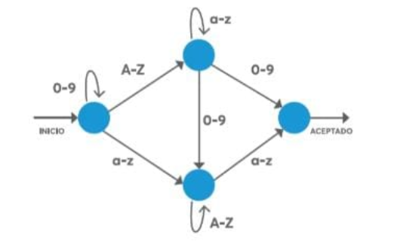

Mauricio Conedera
Carné 12533-03
Semana 5
Tarea 9
Contraseñas

 | 1 | Peter3ABCd | Si cumple el esquema de aprobación
 | 2 | bENNOZzz | No cumple el esquema de aprobación
 | 3 | 2010Beaver4EVEr | Si cumple el esquema de aprobación
 | 4 | 123aNN | No cumple el esquema de aprobación

Poción Magica
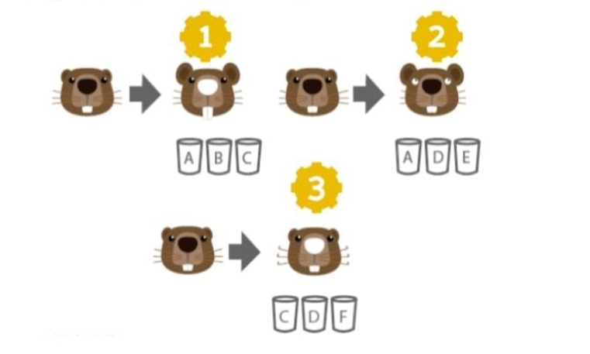
Mauricio Conedera
Carné 12533-03
Semana 5
Tarea 9 |  | Nariz blanca | A | B | C
 |  | Dientes largos | A | B | C
 |  | Orjeas largas | A | B | C

 |  | Orejas Largas | A | D | E
 |  | Ojos blancos | A | D | E
 |  | Agua | A | D | E

 |  | Bigotes rizados | C | D | F
 |  | Nariz blanca | C | D | F
 |  | Agua | C | D | F

 |  | Respuestas:
 | Resupuesta: El vaso que tiene agua es el D | Orejas largas | A
 |  | Dientes largos | B
 |  | bigote rizado | F
 |  | nariz blanca | C
 |  | ojos blancos | E
 |  | Agua | D

